výsledky
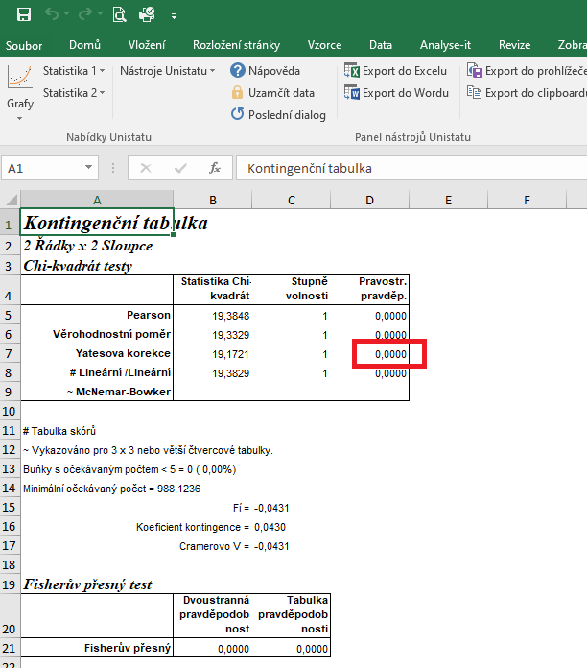
 | rok 2016 | rok 2020 | Statistické zpracování dat, která jsou vyjádřena ve formě četností, se běžně provádí pomocí chí kvadrát testu s využítím kontingenčních tabulek.
počet savců | 1087 | 1079 | Tento test nelze zpracovat v tabulkovém procesoru Excel, ale je třeba použít vhodný statistický program jako je například Unistat.
celkový počet jedinců | 5686 | 4770 | Do kontingenčních tabulek je třeba dávat vždy údaje četností v absolutních hodnotách, nelze využít procenta.
počet ostatních zvířat | 4599 | 3691 | Vyjádření v procentech se využívá až pro finální interpertaci dat.
 |  |  | Při výpočtu je ovšem nutné vůči sobě porovnávat počty savců a ostatních druhů zvířat, proto je třeba počet ostatních druhů.

 |  |  | vyjádření v procentech:
 |  |  |  | rok 2016 | rok 2020
 |  |  | počet savců | 19.12 | 22.62
 | rok 2016 | rok 2020 | počet ostatních zvířat | 80.88 | 77.38
počet savců | 1087 | 1079
počet ostatních zvířat | 4599 | 3691 | Vzhledem k tomu, že hodnota pravděpodobnosti je 0,000, můžeme říct, že existuje signifikantní rozdíl v počtu chovaných savců vztažený na celkový počet chovaných zvířat v letech 2016 a 2020.

postup Unistat
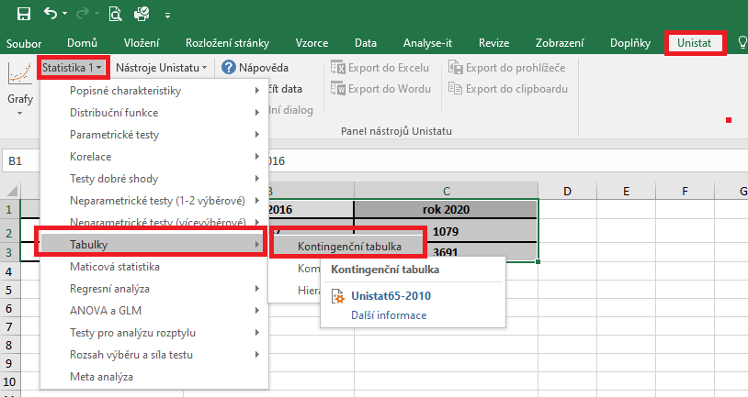
 | rok 2016 | rok 2020 | Označíme si zdrojová data a v hlavním menu si vybereme nabídku "Unistat".
počet savců | 1087 | 1079 | Dále si zvolíme nabídky: Statistika 1 → Tabulky → Kontingenční tabulky
počet ostatních zvířat | 4599 | 3691

 |  |  | V následujícím dialogovém okně si převedeme ze seznamu proměnných do vybraných proměnných všechny soubory.
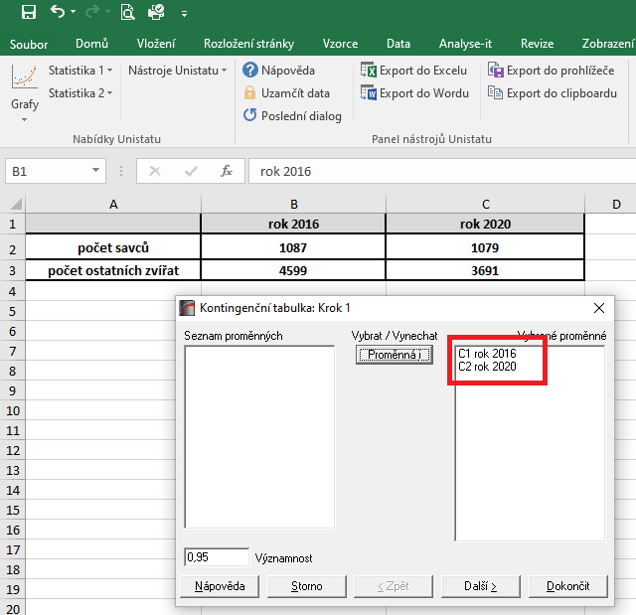

 |  |  | V následujícím dialogovém okně si zaškrtneme nabídku "RxC tabulkové statistiky" a zvolíme nabídku "Další".
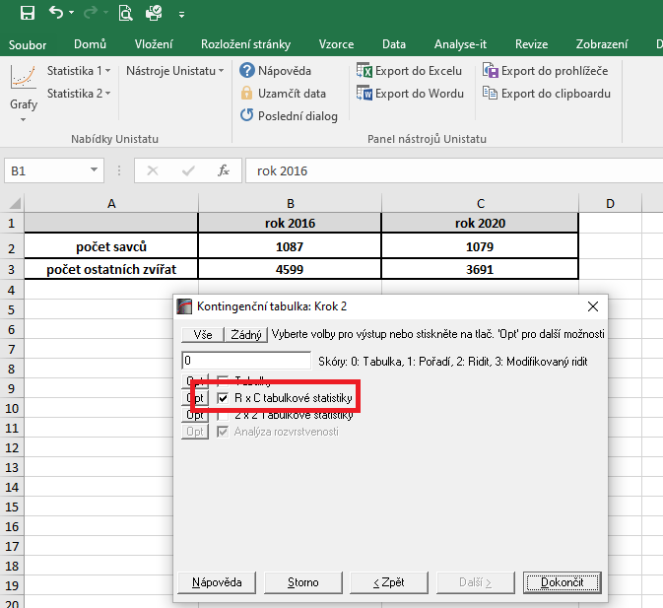

 |  |  |  | 14200
 |  |  |  | 1183.3333333

 |  |  | Dojde k vytvoření nového listu, kde v tabulce Chí-kvadrát testy nás bude zajímat výsledek pravděpodobnosti Yatesovy korekce.
 |  |  | Vzhledem k tomu, že hodnota pravděpodobnosti je 0,000, můžeme říct, že existuje signifikantní rozdíl v počtu chovaných savců vztažený na celkový počet chovaných zvířat v letech 2016 a 2020.

